Sheet1
 |  |  |  |  |  | 0.55 ^3 | 0.55 ^3 | Volume en cm3 | Iwen | Eva | Volume en cm3 | Iwen | Eva
 | TEST LIBRAIRIES MESH |  |  |  | coeff | 0.000166375 | 0.000166375 | Gluteus Max | 1969.55 | 1956.94 | Sartorius | 390.561 | 393.877 |  |  | 2.480072517
 |  |  |  |  |  |  |  |  |  |  |  |  |  | (n'utilise pas le coeff)
Gluteus Maximus | Format original | PyMeshLab |  |  |  |  |  |  |  |  | VoxelFuse |  | Trimesh | VTK | NII2MESH
Modification | Normal | Normal | Lissage Laplacien 1 | Lissage Laplacien 5 | Lissage Laplacien 10 | Lissage Taubin (inutile) | Edge Decimation : MarchingCubes (ED MC) | Edge Decimation : Quadratic Edge Collapse | ED MC + Laplacian |  | Normal | Avec Lissage | Normal | Normal | Normal ( -r 1 ) | Normal ( -r 0.95 ) | Normal ( -r 0.9 ) | Normal ( -r 0.5 ) | Normal ( -r 0.15 ) | Normal ( -r 0.1 ) | Normal ( -r 0.05 ) | Post smoothing 5 | Post smoothing 10
(Calcul partiel du volume) | 11823403 | 11822987.04 | 11822158.84 | 11819247.3 | 11815649.69 | 11823238.69 | 11794455.06 | 11822987.04 | 11643172.25 |  | 11822985.54 | 11819179.15 | 11822987.04 | 1995419.27 | 4767194.0877 | 4767194.8761 | 4767196.1832 | 4767192.7173 | 4768185.9707 | 4768969.0205 | 4772672.613
Volume | 1967.1186741 | 1967.0494688 | 1966.911677 | 1966.4272695 | 1965.8287172 | 1967.091337 | 1962.3024606 | 1967.0494688 | 1937.1327831 |  | 1967.0492192 | 1966.4159311 | 1967.0494688 | 1995.41927 | 793.14191633 | 793.14204751 | 793.14226497 | 793.14168834 | 793.30694088 | 793.43722078 | 794.05340599 | 790.92314218 | 790.34552878
Erreur Volumétrique |  | 0.00% | 0.01% | 0.04% | 0.07% | 0.00% | 0.24% | 0.00% | 1.52% |  | 0.00% | 0.04% | 0.00% | 1.44% | 59.68% | 59.68% | 59.68% | 59.68% | 59.67% | 59.67% | 59.63% | 59.79% | 59.82%
Err. Vol. comparé aux données manuelles | 0.12% | 0.13% | 0.13% | 0.16% | 0.19% | 0.12% | 0.37% | 0.13% | 1.65% |  | 0.13% | 0.16% | 0.13% | 1.31%
 | 0.52% | 0.52% | 0.51% | 0.48% | 0.45% | 0.52% | 0.27% | 0.52% | 1.01% |  | 0.52% | 0.48% | 0.52% | 1.97%
 |  |  |  |  |  |  | < 0.64% acceptable |  |  |  |  |  |  |  | 356.68456614 | 356.87202427 | 356.97850682 | 357.13534057 | 357.2704961 | 357.46841008 | 357.43365806
Image (STL) |  |  |  |  |  |  |  |  |  |  |  |  |  |  | 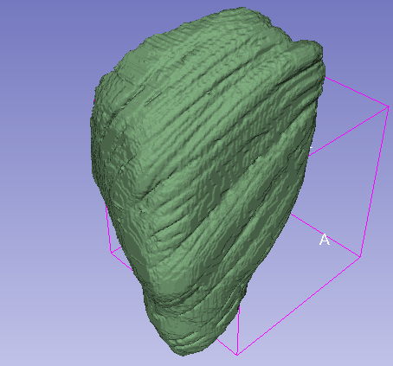 | 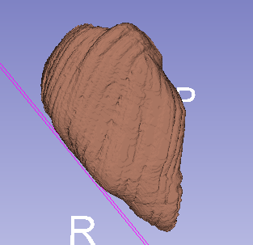 | 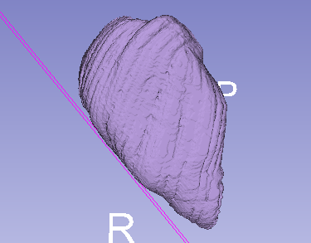 | 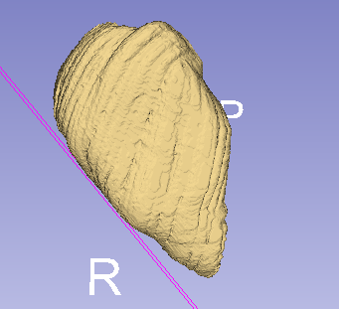 | 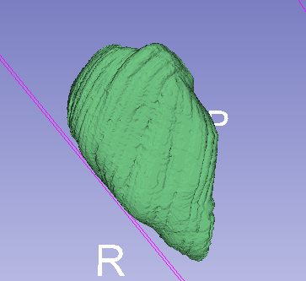 | 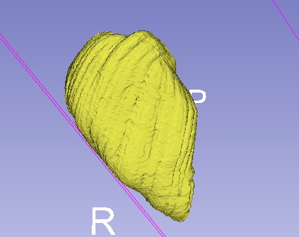 | 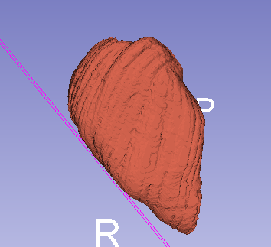
Taille (OBJ) |  |  |  |  |  |  |  |  |  |  |  |  |  |  | 42235561 | 40091333 | 37943245 | 20761315 | 5856261 | 3881619 | 1907548 | 10040476 | 10039531
Taille (STL) |  |  |  |  |  |  |  |  |  |  |  |  |  |  | 55761434 | 52973384 | 50185284 | 27880734 | 8364234 | 5576234 | 2788134
Taille (OBJ) (Mb) |  |  |  |  |  |  |  |  |  |  |  |  |  |  | 42.235561 | 40.091333 | 37.943245 | 20.761315 | 5.856261 | 3.881619 | 1.907548
Taille (STL) (Mb) |  |  |  |  |  |  |  |  |  |  |  |  |  |  | 55.761434 | 52.973384 | 50.185284 | 27.880734 | 8.364234 | 5.576234 | 2.788134 | 0 | 0

Sartorius | Format original | PyMeshLab |  |  |  |  |  |  |  |  | VoxelFuse |  | Trimesh | VTK | NII2MESH
Modification | Normal | Normal | Lissage Laplacien 1 | Lissage Laplacien 5 | Lissage Laplacien 10 | Lissage Taubin | Edge Decimation : MarchingCubes (ED MC) | Edge Decimation : Quadratic Edge Collapse | ED MC + Laplacian | ED QEC + Laplacian | Normal | Avec Lissage | Normal | Normal | Normal ( -r 1 ) | Normal ( -r 0.95 ) | Normal ( -r 0.9 ) | Normal ( -r 0.5 ) | Normal ( -r 0.15 ) | Normal ( -r 0.1 ) | Normal ( -r 0.05 ) | Post smoothing 5 | Post smoothing 10
(Calcul partiel du volume) |  |  |  |  |  |  |  |  |  |  |  |  |  |  | 1063541.4085 | 1063546.0726 | 1063557.273 | 1063233.5595 | 1065031.4354 | 1065815.9701 | 1065815.9701 | 785624.2691 | 782182.68833
Volume |  |  |  |  |  |  |  |  |  |  |  |  |  |  | 176.94670183 | 176.94747783 | 176.9493413 | 176.89548345 | 177.19460506 | 177.32513202 | 177.32513202 | 130.70823777 | 130.13564477
Erreur Volumétrique
Err. Vol. comparé aux données manuelles
Volume STL nii2mesh |  |  |  |  |  |  |  |  |  |  |  |  |  |  | 131.58544901 | 131.77465594 | 131.49616108 | 130.80581175 | 132.84932387 | 133.58562248 | 132.38418505 | 130.7081445 | 130.13568766

Taille (OBJ) |  | 55937634 | 55987498 | 56010148 | 56013018 | 56022684 | 55937640 | 27330182 | 56005778 | 27342568 | 19807549 | 22489192 | 25227778 | 59780167 | 22741668 | 21562924 | 20388181 | 11019198 | 3163566 | 2087516 | 1010421 | 5315131 | 5317034
Taille (STL) |  | 30122084 | 30122084 | 30122084 | 30122084 | 30122084 | 30122084 | 15061084 | 30122084 | 15061084 | 99277388 | 124905573 | 30122084 |  | 30434184 | 28912434 | 27390784 | 15217134 | 4565184 | 3043484 | 1521784 | 7608584 | 7608584
Taille (OBJ) (Mb) |  | 53.346284866 | 53.393838882 | 53.415439606 | 53.418176651 | 53.427394867 | 53.346290588 | 26.064092636 | 53.411272049 | 26.075904846 | 18.889950752 | 21.447364807 | 24.059083939 | 57.010809898 | 22.741668 | 21.562924 | 20.388181 | 11.019198 | 3.163566 | 2.087516 | 1.010421 | 5.315131 | 5.317034
Taille (STL) (Mb) |  | 28.726657867 | 28.726657867 | 28.726657867 | 28.726657867 | 28.726657867 | 28.726657867 | 14.363368988 | 28.726657867 | 14.363368988 | 94.678295135 | 119.11923695 | 28.726657867 |  | 30.434184 | 28.912434 | 27.390784 | 15.217134 | 4.565184 | 3.043484 | 1.521784 | 7.608584 | 7.608584

